箱唛扫码
Factory name (工厂名称)
PO. Number(订单号) | 83978-01 82804-01 82788-01
Style Code.(款号) | 7117-663-400
Product Code.(产品编号) | RECYCLE CARE LABEL RECYCLE COMPONENT LABEL | Carton No.(箱号):
Inner Packages(包装方式） | 2000pcs/ bundle | 1/4
SIZE/qty (尺码/数量) | 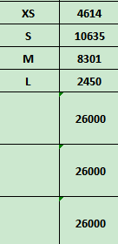
Carton Dimension（箱规） | 30*40*50 | Country of Origin：
Gross Weight（毛重） | 20kg | Made In China
Net Weight（净重） | 19.6kg
Remark（备注）

Factory name (工厂名称)
PO. Number(订单号) | 83978-01 82804-01 82788-01
Style Code.(款号) | 7117-663-712
Product Code.(产品编号) | RECYCLE CARE LABEL RECYCLE COMPONENT LABEL | Carton No.(箱号):
Inner Packages(包装方式） | 2000pcs/ bundle | 2/4
SIZE/qty (尺码/数量) | 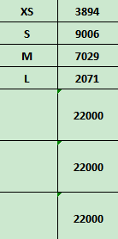
Carton Dimension（箱规） | 30*40*50 | Country of Origin：
Gross Weight（毛重） | 17kg | Made In China
Net Weight（净重） | 16.6kg
Remark（备注）

Factory name (工厂名称)
PO. Number(订单号) | 83978-01 82804-01 82788-01
Style Code.(款号) | 7117-663-892
Product Code.(产品编号) | RECYCLE CARE LABEL RECYCLE COMPONENT LABEL | Carton No.(箱号):
Inner Packages(包装方式） | 2000pcs/ bundle | 3/4
SIZE/qty (尺码/数量)
Carton Dimension（箱规） | 30*40*50 | Country of Origin：
Gross Weight（毛重） | 17kg | Made In China
Net Weight（净重） | 16.6kg
Remark（备注）

Factory name (工厂名称)
PO. Number(订单号) | 83784-01
Style Code.(款号) | 7117-663-712
Product Code.(产品编号) | RECYCLE CARE LABEL RECYCLE COMPONENT LABEL | Carton No.(箱号):
Inner Packages(包装方式） | 2000pcs/ bundle | 4/4
SIZE/qty (尺码/数量) | 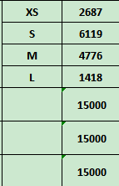
Carton Dimension（箱规） | 20*30*40 | Country of Origin：
Gross Weight（毛重） | 11.7kg | Made In China
Net Weight（净重） | 11.3kg
Remark（备注）

07117663700017 | 07117663892019
07117663700024 | 07117663892026
07117663700031 | 07117663892033
07117663700048 | 07117663892040
07117663700017 | 07117663892019
07117663700024 | 07117663892026
07117663700031 | 07117663892033
07117663700048 | 07117663892040

07117663712010 | 07117663400016
07117663712027 | 07117663400023
07117663712034 | 07117663400030
07117663712041 | 07117663400047
07117663712010 | 07117663400016
07117663712027 | 07117663400023
07117663712034 | 07117663400030
07117663712041 | 07117663400047

